BÁO GIÁ IMOU
BẢNG BÁO GIÁ CAMERA IMOU THÁNG 03/2026
TÌNH TRẠNG | MODEL IMOU | HÌNH ẢNH | THÔNG SỐ KỸ THUẬT | GIÁ LẺ (VNĐ)
RANGER SERIES
HÀNG CÓ SẴN | IPC-A32EP-L | 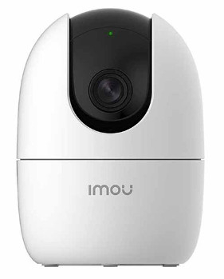 | Camera wifi trong nhà quay quét 3.0MP • Độ phân giải 3MP (2K), cảm biến 1/2.8” CMOS, 25/30fps@3.0MP(2304×1296) • Chuẩn nén H.265 • Chống ngược sáng HDR • Tầm xa hồng ngoại 10m với công nghệ hồng ngoại thông minh. • Hỗ trợ đàm thoại 2 chiều • Hỗ trợ các tính năng thông minh: phát hiện chuyển động, phát hiện con người, phát hiện âm thanh bất thường, chế độ riêng tư, Smart tracking. • Tích hợp còi báo động. • Hỗ trợ chức năng Soft-AP, kết nối trực tiếp wifi camera không cần thông qua modem nhà mạng. • Ống kính cố đinh 3.6mm, góc nhìn 83°, quay quét ngang 355°, quay quét dọc -5° - 80°. • Tích hợp Wi-Fi (2.4GHz), LAN, CLOUD (Imou Protect) , ONVIF • Hỗ trợ khe cắm thẻ nhớ Micro SD max 512GB • Nguồn: DC 5V1A, điện năng tiêu thụ <5W • Chất liệu vỏ: Plastic. | 999,000
HÀNG CÓ SẴN | IPC-A52P | 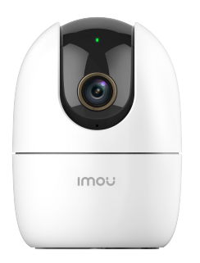 | Camera wifi quay quét trong nhà 5.0MP • Độ phân giải 5MP (3K), cảm biến 1/3” CMOS, 25/30fps@5.0MP(2688x1664) • Chuẩn nén H.265 • Chống ngược sáng HDR • Tầm xa hồng ngoại 10m với công nghệ hồng ngoại thông minh. • Hỗ trợ đàm thoại 2 chiều • Hỗ trợ các tính năng thông minh: phát hiện chuyển động, phát hiện con người, phát hiện âm thanh bất thường, chế độ riêng tư, Smart tracking. • Tích hợp còi báo động. • Ống kính cố đinh 3.6mm, góc nhìn 87°, quay quét ngang 355°, quay quét dọc -5° - 80°. • Tích hợp Wi-Fi 6 (2.4GHz), LAN, CLOUD (Imou Protect) , ONVIF • Hỗ trợ khe cắm thẻ nhớ Micro SD max 512GB • Nguồn: DC 5V1A, điện năng tiêu thụ <3.31W • Chất liệu vỏ nhựa | 1,379,000
HÀNG CÓ SẴN | IPC-A32P-PRO | 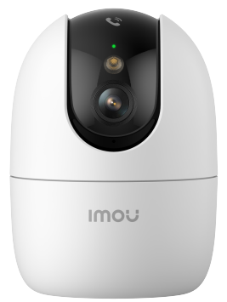 | Camera wifi trong nhà quay quét 3.0MP • Độ phân giải 3MP (2K), cảm biến 1/3” Progressive CMOS, 20fps@3.0MP(2304×1296) • Chuẩn nén H.265 • Chống ngược sáng HDR • Ống kính cố đinh 3.6mm, góc nhìn 89°, quay quét ngang 355°, quay quét dọc -5° - 80°. • Tầm nhìn ban đêm 10m. Tích hợp 4 chế độ ánh sáng thông minh, hồng ngoại, full color và tắt. • Hỗ trợ đàm thoại 2 chiều. Hỗ trợ Auto-Cruise • Chức năng gọi điện trực tiếp về app IMOU LIFE trên điện thoại chỉ với 1 chạm • Hỗ trợ các tính năng thông minh: Phát hiện chuyển động, phát hiện con người, phát hiện âm thanh bất thường, phát hiện thú cưng, chế độ riêng tư, Smart tracking. • Tích hợp còi báo động. Hỗ trợ tùy chỉnh âm thanh báo động • Tích hợp Wi-Fi 6 (2.4GHz / 5Ghz), LAN, CLOUD (Imou Protect) , ONVIF • Hỗ trợ khe cắm thẻ nhớ Micro SD max 512GB • Nguồn: DC 5V1A (USB-C), điện năng tiêu thụ <5W. Nhiệt độ hoạt động: 10°C ~ 45°C • Chất liệu vỏ: Plastic. | 1,019,000
HÀNG CÓ SẴN | IPC-A52P-PRO |  | Camera wifi trong nhà quay quét 5.0MP • Độ phân giải 5MP (3K), cảm biến 1/3” Progressive CMOS, 20fps@5.0MP(2688 x 1664) • Chuẩn nén H.265 • Chống ngược sáng HDR • Ống kính cố đinh 3.6mm, góc nhìn 89°, quay quét ngang 355°, quay quét dọc -5° - 80°. • Tầm nhìn ban đêm 10m. Tích hợp 4 chế độ ánh sáng thông minh, hồng ngoại, full color và tắt. • Hỗ trợ đàm thoại 2 chiều. Hỗ trợ Auto-Cruise • Chức năng gọi điện trực tiếp về app IMOU LIFE trên điện thoại chỉ với 1 chạm • Hỗ trợ các tính năng thông minh: Phát hiện chuyển động, phát hiện con người, phát hiện âm thanh bất thường, phát hiện thú cưng, chế độ riêng tư, Smart tracking. • Tích hợp còi báo động. Hỗ trợ tùy chỉnh âm thanh báo động • Tích hợp Wi-Fi 6 (2.4GHz / 5Ghz), LAN, CLOUD (Imou Protect) , ONVIF • Hỗ trợ khe cắm thẻ nhớ Micro SD max 512GB • Nguồn: DC 5V1A (USB-C), điện năng tiêu thụ <5W. Nhiệt độ hoạt động: 10°C ~ 45°C • Chất liệu vỏ: Plastic. | 1,389,000
HÀNG CÓ SẴN | IPC-S2XP-6M0WED | 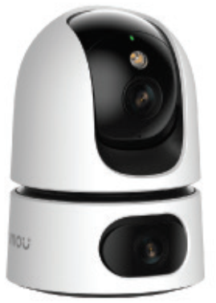 | Camera wifi 2 ống kính quay quét 6MP • 2 Ống kính với độ phân giải 6.0MP (3.0 MP cho ống kính cố định và 3.0 MP cho ống kính quay quét). • Ống kính cố định có thể điều chỉnh được góc 0~355° và độ nghiên (0~15°) bằng tay. Trang bị ống kính cố định 3.6mm (góc nhìn 84°) • Ống kính quay quét có thể điều khiển từ xa, góc quay ngang 0~355°, góc quay dọc 0~90°. Trang bị ống kính cố định 3.6mm (góc nhìn 84°) • Chuẩn nén H.265. Tốc độ khung hình 15fps. • Chống ngược sáng HDR • Chế độ ánh sáng kép thông minh 4 chế độ ban đêm, Hồng ngoại và đèn LED tầm xa 15m • Đàm thoại 2 chiều với mic và loa tích hợp sẵn • Hỗ trợ các tính năng thông minh IMOU SENSE: phát hiện chuyển động, phát hiện con người, phát hiện thú cưng, phát hiện âm thanh bất thường, chế độ riêng tư, Smart tracking. • báo động chủ động bằng còi và đèn. • Tích hợp Wi-Fi 6 (2.4GHz), Cổng LAN • Khe cắm thẻ nhớ Micro SD max 512GB. Hỗ trợ ONVIF. • Nguồn: DC 5V1.5A, điện năng tiêu thụ <5.65W • Chất liệu vỏ plastic. | 1,739,000
HÀNG CÓ SẴN | IPC-S2XP-10M0WED |  | Camera wifi 2 ống kính quay quét 10MP • 2 Ống kính với độ phân giải 10.0MP (5.0 MP cho ống kính cố định và 5.0 MP cho ống kính quay quét). • Ống kính cố định có thể điều chỉnh được góc 0~355° và độ nghiên (0~15°) bằng tay. Trang bị ống kính cố định 3.6mm (góc nhìn 87°) • Ống kính quay quét có thể điều khiển từ xa, góc quay ngang 0~355°, góc quay dọc 0~90°. Trang bị ống kính cố định 3.6mm (góc nhìn 87°) • Chuẩn nén H.265. Tốc độ khung hình 15fps. • Chống ngược sáng HDR • Chế độ ánh sáng kép thông minh 4 chế độ ban đêm, Hồng ngoại và đèn LED tầm xa 15m • Đàm thoại 2 chiều với mic và loa tích hợp sẵn • Hỗ trợ các tính năng thông minh IMOU SENSE: phát hiện chuyển động, phát hiện con người, phát hiện thú cưng, phát hiện âm thanh bất thường, chế độ riêng tư, Smart tracking. • Báo động chủ động bằng còi và đèn. • Tích hợp Wi-Fi 6 (2.4GHz), Cổng LAN • Khe cắm thẻ nhớ Micro SD max 512GB. Hỗ trợ ONVIF. • Nguồn: DC 5V1.5A, điện năng tiêu thụ <5.75W • Chất liệu vỏ plastic. | 1,999,000
HÀNG CÓ SẴN | IPC-S2XEP-6M0S | 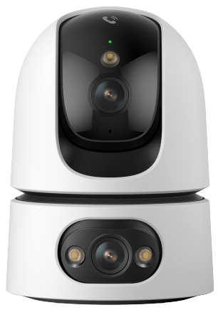 | Camera wifi 2 ống kính quay quét 6MP • 2 Ống kính với độ phân giải 6.0MP (3.0 MP cho ống kính cố định và 3.0 MP cho ống kính quay quét). • Ống kính cố định có thể điều chỉnh được góc 0~355° và độ nghiên (0~15°) bằng tay. Trang bị ống kính cố định 3.6mm (góc nhìn 91°) • Ống kính quay quét có thể điều khiển từ xa, góc quay ngang 0~355°, góc quay dọc 0~90°. Trang bị ống kính cố định 3.6mm (góc nhìn 91°) • Chuẩn nén H.265. Tốc độ khung hình lên đến15fps. • Công nghệ AOR giúp Camera nâng cao thời gian lưu trữ. • Chế độ ánh sáng kép thông minh 4 chế độ ban đêm, Hồng ngoại và đèn LED tầm xa 15m • Đàm thoại 2 chiều với mic và loa tích hợp sẵn. • Chức năng gọi điện trực tiếp về app IMOU LIFE trên điện thoại chỉ với 1 chạm • Hỗ trợ các tính năng thông minh: Phát hiện chuyển động, phát hiện con người, phát hiện thú cưng, phát hiện âm thanh bất thường, chế độ riêng tư, Smart tracking. • Hỗ trợ chức năng quay quét tự động (Auto-cruise) • Báo động chủ động bằng còi và đèn. Hỗ trợ tùy chỉnh âm báo động. • Tích hợp Wi-Fi 6 (2.4GHz / 5GHz), Cổng LAN • Khe cắm thẻ nhớ Micro SD lên đến 512GB. Hỗ trợ ONVIF. • Nguồn: DC 5V1.5A, điện năng tiêu thụ <7.5W | 1,739,000
HÀNG CÓ SẴN | IPC-S2XEP-10M0S |  | Camera wifi 2 ống kính quay quét 10MP • 2 Ống kính với độ phân giải 1.0MP (5.0 MP cho ống kính cố định và 5.0 MP cho ống kính quay quét). • Ống kính cố định có thể điều chỉnh được góc 0~355° và độ nghiên (0~15°) bằng tay. Trang bị ống kính cố định 3.6mm (góc nhìn 88°) • Ống kính quay quét có thể điều khiển từ xa, góc quay ngang 0~355°, góc quay dọc 0~90°. Trang bị ống kính cố định 3.6mm (góc nhìn 88°) • Chuẩn nén H.265. Tốc độ khung hình lên đến15fps. • Công nghệ AOR giúp Camera nâng cao thời gian lưu trữ. • Chế độ ánh sáng kép thông minh 4 chế độ ban đêm, Hồng ngoại và đèn LED tầm xa 15m • Đàm thoại 2 chiều với mic và loa tích hợp sẵn. • Chức năng gọi điện trực tiếp về app IMOU LIFE trên điện thoại chỉ với 1 chạm • Hỗ trợ các tính năng thông minh AIgo Play: Phát hiện chuyển động, phát hiện con người, phát hiện thú cưng, phát hiện xâm nhập, phát hiện vượt rào, phát hiện âm thanh bất thường, chế độ riêng tư, Smart tracking. • Hỗ trợ chức năng quay quét tự động (Auto-cruise) • Báo động chủ động bằng còi và đèn. Hỗ trợ tùy chỉnh âm báo động. • Tích hợp Wi-Fi 6 (2.4GHz / 5GHz), Cổng LAN • Khe cắm thẻ nhớ Micro SD lên đến 512GB. Hỗ trợ ONVIF. • Nguồn: DC 5V1.5A, điện năng tiêu thụ <7.5W | 1,999,000
HÀNG CÓ SẴN | IPC-K2MP-3H1WE | 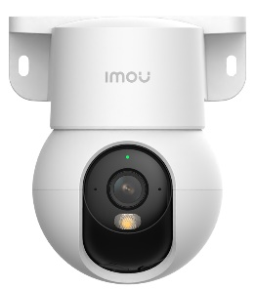 | Camera wifi quay quét trong nhà tích hợp chân đế 3.0MP • Độ phân giải 3MP (2K), cảm biến 1/3” CMOS, 20fps@3.0MP(2304 x 1296) • Ống kính cố đinh 3.6mm, góc nhìn 66°, quay quét ngang 355°, quay quét dọc -5° - 50° • Chuẩn nén H.265 • Chống ngược sáng HDR • Tầm nhìn ban đêm 10m. Tích hợp 4 chế độ ánh sáng thông minh, hồng ngoại, full color và tắt. • Hỗ trợ đàm thoại 2 chiều • Hỗ trợ Auto-Cruise • Hỗ trợ các tính năng thông minh: phát hiện chuyển động, phát hiện con người, phát hiện âm thanh bất thường, chế độ riêng tư, Smart tracking. • Tích hợp Wi-Fi 6 (2.4GHz), LAN, CLOUD, ONVIF • Hỗ trợ khe cắm thẻ nhớ Micro SD max 512GB • Nguồn: DC 5V1A cổng USB-C, điện năng tiêu thụ <3.7W • Chất liệu vỏ nhựa. Tích hợp sẵn chân đế gắn tường và gắn trần. | 1,069,000
HÀNG CÓ SẴN | IPC-K2MP-5H1WE |  | Camera wifi quay quét trong nhà tích hợp chân đế 5.0MP • Độ phân giải 5MP (3K), cảm biến 1/3” CMOS, 20fps@5.0MP(2688 x 1664) • Ống kính cố đinh 3.6mm, góc nhìn 73°, quay quét ngang 355°, quay quét dọc -5° - 50° • Chuẩn nén H.265 • Chống ngược sáng HDR • Tầm nhìn ban đêm 10m. Tích hợp 4 chế độ ánh sáng thông minh, hồng ngoại, full color và tắt. • Hỗ trợ đàm thoại 2 chiều • Hỗ trợ Auto-Cruise • Hỗ trợ các tính năng thông minh: phát hiện chuyển động, phát hiện con người, phát hiện âm thanh bất thường, chế độ riêng tư, Smart tracking. • Tích hợp Wi-Fi 6 (2.4GHz), LAN, CLOUD, ONVIF • Hỗ trợ khe cắm thẻ nhớ Micro SD max 512GB • Nguồn: DC 5V1A cổng USB-C, điện năng tiêu thụ <3.7W • Chất liệu vỏ nhựa. Tích hợp sẵn chân đế gắn tường và gắn trần. | 1,429,000
REX SERIES
LIÊN HỆ | IPC-S2VP-5M0WR |  | Camera wifi gọi điện có hình 5.0MP . Chức năng gọi điện trực tiếp về app IMOU LIFE trên điện thoại chỉ với 1 chạm . Tích hợp màn hình 2.4inch, hiển thị hình ảnh người đang đàm thoại và các thông số khác (Giờ, ngày tháng, thời tiết, kết nối wifi, pin, riêng tư...). Có chức năng báo thức. . Độ phân giải 5MP (3K)@25/30fps . Chuẩn nén H.265 . Chống ngược sáng (HDR) . Tầm xa hồng ngoại 10m với công nghệ hồng ngoại thông minh. . Hỗ trợ đàm thoại 2 chiều . Quay quét 0~355° Ngang & 0~90° Dọc . Hỗ trợ các tính năng thông minh: phát hiện chuyển động, phát hiện con người, phát hiện thú cưng, phát hiện âm thanh bất thường, Chế độ riêng tư, Smart tracking. . Tích hợp còi báo động, âm thanh có thể tùy chỉnh được. . Ống kính cố đinh 3.6mm, góc nhìn 77°(H), 40°(V), 91°(D) . Kết nối Wifi (2.4GHz), Hỗ trợ Imou Protect (cloud), hỗ trợ khe cắm thẻ nhớ MicroSD max 512GB . Hỗ trợ ONVIF. . Nguồn: DC 5V1A, cổng sạc USB-C, điện năng tiêu thụ <5W . Chất liệu vỏ plastic. . Sử dụng trong nhà, để bàn. | 1,459,000
LIÊN HỆ | IPC-S2VBP-5M0WR | 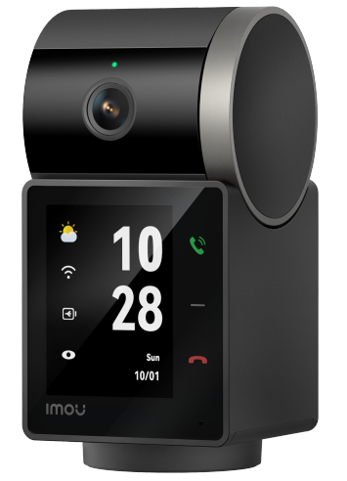 | Camera wifi gọi điện có hình 5.0MP , tích hợp pin . Chức năng gọi điện trực tiếp về app IMOU LIFE trên điện thoại chỉ với 1 chạm . Tích hợp màn hình 2.4inch, hiển thị hình ảnh người đang đàm thoại và các thông số khác (Giờ, ngày tháng, thời tiết, kết nối wifi, pin, riêng tư...). Có chức năng báo thức. . Độ phân giải 5MP (3K)@25/30fps . Chuẩn nén H.265 . Chống ngược sáng (HDR) . Tầm xa hồng ngoại 10m với công nghệ hồng ngoại thông minh. . Hỗ trợ đàm thoại 2 chiều . Quay quét 0~355° Ngang & 0~90° Dọc . Hỗ trợ các tính năng thông minh: phát hiện chuyển động, phát hiện con người, phát hiện thú cưng, phát hiện âm thanh bất thường, Chế độ riêng tư, Smart tracking. . Tích hợp còi báo động, âm thanh có thể tùy chỉnh được. . Ống kính cố đinh 3.6mm, góc nhìn 77°(H), 40°(V), 91°(D) . Kết nối Wifi (2.4GHz), Hỗ trợ Imou Protect (cloud), hỗ trợ khe cắm thẻ nhớ MicroSD max 512GB . Hỗ trợ ONVIF. . Nguồn: DC 5V1A, cổng sạc USB-C, điện năng tiêu thụ <5W . Tích hợp viên pin 2000mAh, cho phép sử dụng liên tục hơn 30 phút ngay cả khi mất điện. . Chất liệu vỏ plastic. . Sử dụng trong nhà, để bàn. | 2,639,000
CUE SERIES
HÀNG CÓ SẴN | IPC-C32SP | 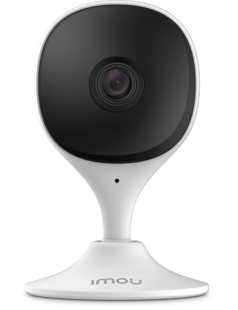 | Camera wifi cố định 3.0MP • Độ phân giải 3.0MP cảm biến 1/3” CMOS, 3MP 25fps@(2304 x 1296) • Ống kính cố định 2.8mm cho góc nhìn 112° • Chuẩn nén H.265 • Tầm xa hồng ngoại 10m với công nghệ hồng ngoại thông minh. • Tích hợp còi báo động. • Hỗ trợ đàm thoại 2 chiều • Hỗ trợ các tính năng thông minh: Phát hiện con người, phát hiện chuyển động, phát hiện âm thanh bất thường. • Hỗ trợ khe cắm thẻ nhớ Micro SD lên đến 512GB, ONVIF, Cloud, tích hợp Wi-Fi 6 (2.4GHz) • Nguồn: DC5V1A, điện năng tiêu thụ <5W • Chất liệu vỏ plastic. | 889,000
BULLET SERIES
HÀNG CÓ SẴN | IPC-F32FP | 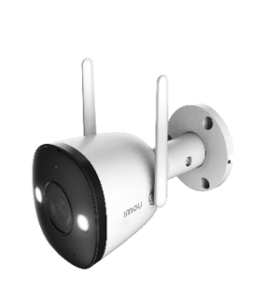 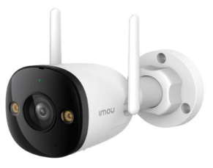 | Camera wifi thân cố định ngoài trời FULL COLOR 3.0MP • Độ phân giải 3MP cảm biến 1/2.8" CMOS, 25/30fps@3.0MP(2304x1296) • Ống kính cố định 2.8mm cho góc nhìn 98°(H) • Chuẩn nén H.265, Chế độ ngày đêm(ICR), chống ngược sáng HDR • Hỗ trợ 4 chế độ ánh sáng ban đêm: Tự động, Hồng ngoại, Full Color và tắt. • Tầm nhìn ban đêm 30m • Tích hợp mic • Hỗ trợ công nghệ thông minh: Phát hiện chuyển động, phát hiện con người. • Hỗ trợ khe cắm thẻ nhớ Micro SD lên đến 512GB • Tích hợp Wi-Fi 6 (2.4GHz), 2 ăng-ten giúp bắt sóng tốt hơn. • Hỗ trợ: LAN, CLOUD (IMOU PROTECT), ONVIF • Nguồn: DC12V0.5A, điện năng tiêu thụ <6W • Chuẩn chống nước IP67, chất liệu vỏ nhựa+kim loại | 1,429,000
LIÊN HỆ | IPC-F32P | 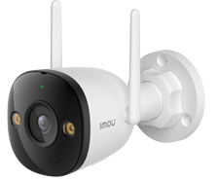 | Camera wifi thân cố định ngoài trời 3.0MP • Độ phân giải 3MP cảm biến 1/3.2" CMOS, 20fps@3.0MP(2304x1296) • Ống kính cố định 2.8mm cho góc nhìn 100°(H) • Chuẩn nén H.265, Chế độ ngày đêm(ICR), chống ngược sáng HDR • Tầm nhìn ban đêm 30m • Tích hợp mic • Hỗ trợ công nghệ thông minh: Phát hiện chuyển động, phát hiện con người. • Hỗ trợ khe cắm thẻ nhớ Micro SD lên đến 512GB • Tích hợp Wi-Fi 6 (2.4GHz), 2 ăng-ten giúp bắt sóng tốt hơn. • Hỗ trợ: LAN, CLOUD, ONVIF • Nguồn: DC12V0.5A, điện năng tiêu thụ <6W • Chuẩn chống nước IP67, chất liệu vỏ nhựa | 1,069,000
HÀNG CÓ SẴN | IPC-F52FP |  | Camera wifi thân cố định ngoài trời FULL COLOR 5.0MP • Độ phân giải 5MP cảm biến 1/3" CMOS, 25/30fps@5.0MP(2880x1620) • Ống kính cố định 2.8mm cho góc nhìn 88°(H) • Chuẩn nén H.265, Chế độ ngày đêm(ICR), chống ngược sáng HDR • Hỗ trợ 4 chế độ ánh sáng ban đêm: Tự động, Hồng ngoại, Full Color và tắt. • Tầm nhìn ban đêm 30m • Tích hợp mic • Hỗ trợ công nghệ thông minh: Phát hiện chuyển động, phát hiện con người. • Hỗ trợ khe cắm thẻ nhớ Micro SD lên đến 512GB • Tích hợp Wi-Fi 6 (2.4GHz), 2 ăng-ten giúp bắt sóng tốt hơn. • Hỗ trợ: LAN, CLOUD (IMOU PROTECT), ONVIF • Nguồn: DC12V0.5A, điện năng tiêu thụ <6W • Chuẩn chống nước IP67, chất liệu vỏ nhựa+kim loại | 1,659,000
HÀNG CÓ SẴN | IPC-F52P |  | Camera wifi thân cố định ngoài trời 5.0MP • Độ phân giải 3MP cảm biến 1/3.06" CMOS, 20fps@5.0M(2880*1620) • Ống kính cố định 2.8mm cho góc nhìn 95°(H) • Chuẩn nén H.265, Chế độ ngày đêm(ICR), chống ngược sáng HDR • Tầm nhìn ban đêm 30m • Tích hợp mic • Hỗ trợ công nghệ thông minh: Phát hiện chuyển động, phát hiện con người. • Hỗ trợ khe cắm thẻ nhớ Micro SD lên đến 512GB • Tích hợp Wi-Fi 6 (2.4GHz), 2 ăng-ten giúp bắt sóng tốt hơn. • Hỗ trợ: LAN, CLOUD, ONVIF • Nguồn: DC12V0.5A, điện năng tiêu thụ <6W • Chuẩn chống nước IP67, chất liệu vỏ nhựa | 1,529,000
HÀNG CÓ SẴN | IPC-S3EP-3M0WE | 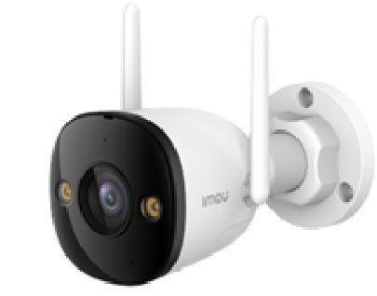 | Camera Wifi thân cố định ngoài trời Full color 3.0MP • Độ phân giải 3.0 MP 2K , cảm biến CMOS kích thước 1/2.8”, 25fps@3.0MP(2304x1296) • Ống kính cố định 2.8mm cho góc nhìn 124°(H), 55°(V), 104°(D) • Chuẩn nén H.265 • Chống ngược sáng HDR • Tầm nhìn ban đêm 30m với đèn hồng ngoại và đèn led, hỗ trợ 4 chế độ ánh sáng ban đêm (hồng ngoại, Full Color, Thông minh, Tắt) • Tích hợp mic và loa, hỗ trợ đàm thoại 2 chiều • Trang bị IMOU SENSE với tính năng phát hiện con người, phát hiện xe, phát hiện chuyển động • Cảnh báo chủ động bằng còi hú (110dB) và đèn chớp • Hỗ trợ khe cắm thẻ nhớ Micro SD lên đến 512GB • Hỗ trợ chuẩn ONVIF, Cloud (IMOU Protect) • Kết nối WIFI 6 (2.4 GHz), ăng-ten kép . Kết nối mạng LAN • Nguồn cấp: DC12V1A, Công suất <12W • Chất liệu vỏ kim loại + nhựa, IP67 | 1,899,000
HÀNG CÓ SẴN | IPC-S3EP-5M0WE |  | Camera Wifi thân cố định ngoài trời Full color 5.0MP • Độ phân giải 5.0 MP 3K , cảm biến CMOS kích thước 1/2.8”, 25fps@3.0MP(2304x1296) • Ống kính cố định 2.8mm cho góc nhìn 94°(H), 52°(V), 111°(D) • Chuẩn nén H.265 • Chống ngược sáng HDR • Tầm nhìn ban đêm 30m với đèn hồng ngoại và đèn led, hỗ trợ 4 chế độ ánh sáng ban đêm (hồng ngoại, Full Color, Thông minh, Tắt) • Tích hợp mic và loa, hỗ trợ đàm thoại 2 chiều • Trang bị IMOU SENSE với tính năng phát hiện con người, phát hiện xe, phát hiện chuyển động • Cảnh báo chủ động bằng còi hú (110dB) và đèn chớp • Hỗ trợ khe cắm thẻ nhớ Micro SD lên đến 512GB • Hỗ trợ chuẩn ONVIF, Cloud (IMOU Protect) • Kết nối WIFI 6 (2.4 GHz), ăng-ten kép . Kết nối mạng LAN • Nguồn cấp: DC12V1A, Công suất <12W • Chất liệu vỏ kim loại + nhựa, IP67 | 2,099,000
CELL SERIES
HÀNG CÓ SẴN | IPC-K9DCP-3T0WE |  | Camera IP Wifi ngoài trời dùng pin . Độ phân giải 3MP, 15fps@2K, cảm biến CMOS 1/2.8" . Chuẩn nén H.265 . Tích hợp pin sạc cho thời gian sử dụng lên đến 120 ngày , giúp bạn sử dụng ở bất kỳ đâu mà không cần dây nguồn và dây tín hiệu . Theo dõi thời lượng trên app và có cảnh báo khi yếu pin ở các mức 20% và 10% . Hỗ trợ thẻ nhớ lên đến 256GB . 4 chế độ ánh sáng ban đêm, Tầm xa chiếu sáng 15m . Ống kính 2.8mm, góc nhìn rộng 98 độ . Tích hợp mic và loa, hỗ trợ đàm thoại 2 chiều . Báo động chủ động bằng còi hú và đèn chớp, có thể thay đổi âm thanh báo động. . Trang bị cảm biến PIR , giúp phát hiện chuyển động chính xác hơn, giảm báo động giả, tùy chỉnh được vùng phát hiện và độ nhạy . Hỗ trợ chức năng phát hiện con người . Hỗ trợ chống ngược sáng HDR . Kết nối Wifi băng tầng: 2.4GHz . Nhiều chế độ hoạt động: Tiêu chuẩn, hiệu suất cao, Siêu tiết kiệm năng lượng, ghi liên tiếp, Tùy chỉnh . Chức năng quay video Time-lapse . Chế độ riêng tư . Chuẩn chống bụi nước IP66 . Lắp đặt: treo tường, trần . Nguồn sạc 5V 2A, Cổng sạc USB Type C, đi kèm dây sạc (ko kèm adapter, có thể dùng adapter 5V khác trên thị trường). Có thể sử dụng kết hợp pin NLMT rời của IMOU. | 2,259,000
HÀNG CÓ SẴN | IPC-B7ED-5M0TEA-EU/FSP14 | 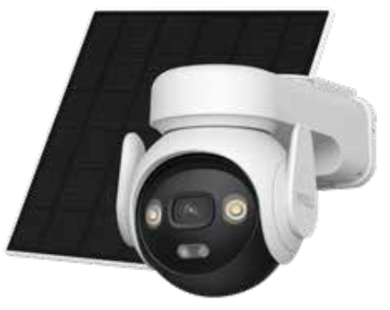 | Camera Wifi PT Pin năng lượng mặt trời 5.0MP • Độ phân giải 5.0 MP, cảm biến 1/3 Progressive CMOS, 15fps@5MP(2880*1620) • Ống kính cố định 3.6mm cho góc nhìn 76° • Hỗ trợ quay quét: ngang 0-340°, dọc 0-90° • Chuẩn nén H.265 • Tầm nhìn ban đêm hồng ngoại 20m • Tích hợp pin dung lượng 10000mAh và tấm Pin năng nượng mặt trời công suất lên đến 5W. • Công nghiệ lưu trữ thông minh AOV nâng cao thời lượng lưu trữ và giám sát. • Cảnh báo chủ động: bật còi hú và đèn chớp khi phát hiện có đối tượng xâm nhập. • Tích hợp mic và loa, hỗ trợ đàm thoại 2 chiều • Hỗ trợ các tính năng thông minh như phát hiện con người. Theo dõi đối tượng Auto Tracking. • Hỗ trợ khe cắm thẻ nhớ Micro SD lên đến 512GB • Hỗ trợ WIFI băng tần 2.4GHz và kết nối Sim 4G • Nguồn cấp: 5V-2A, Công suất < 3.5W Chống bụi nước IP66 • Chất liệu vỏ nhựa | 4,599,000
CRUISER SERIES
HÀNG CÓ SẴN | IPC-S31FEP | 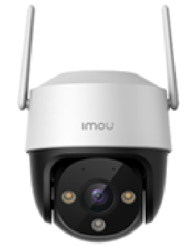 | Camera Wifi PT Full Color 3.0MP • Độ phân giải 3.0 MP, cảm biến CMOS kích thước 1/2.8”, 20fps@3.0M(2304x1296) • Ống kính cố định 3.6mm cho góc nhìn 82°(H) • Hỗ trợ quay quét: ngang 0-355°, dọc 0-90° • Chuẩn nén H.265, Chế độ ngày đêm(ICR), chống ngược sáng HDR • Chế độ ban đêm thông minh với 4 chế độ sáng: Tự động, Full Color, Hồng ngoại và tắt. Tầm nhìn ban đêm 30m • Cảnh báo chủ động: bật còi hú và đèn chớp khi phát hiện có đối tượng xâm nhập. • Tích hợp mic và loa, hỗ trợ đàm thoại 2 chiều • Hỗ trợ các tính năng thông minh như phát hiện con người, phát hiện chuyển động, Theo dõi đối tượng Smart Tracking. • Hỗ trợ khe cắm thẻ nhớ Micro SD lên đến 512GB • Hỗ trợ WIFI 6 (2.4GHz) • Hỗ trợ chuẩn ONVIF, Cloud (IMOU PROTECT), LAN, tích hợp 2 ăng-ten giúp bắt sóng tốt hơn. • Nguồn cấp: DC12V0.5A, Công suất <6W Chống bụi nước IP66 • Chất liệu vỏ nhựa | 1,759,000
HÀNG CÓ SẴN | IPC-S51FEP |  | Camera Wifi PT Full Color 5.0MP • Độ phân giải 5.0 MP, cảm biến CMOS kích thước 1/3”, 20fps@5.0M(2880x1620) • Ống kính cố định 3.6mm cho góc nhìn 73°(H) • Hỗ trợ quay quét: ngang 0-355°, dọc 0-90° • Chuẩn nén H.265, Chế độ ngày đêm(ICR), chống ngược sáng HDR • Chế độ ban đêm thông minh với 4 chế độ sáng: Tự động, Full Color, Hồng ngoại và tắt. Tầm nhìn ban đêm 30m • Cảnh báo chủ động: bật còi hú và đèn chớp khi phát hiện có đối tượng xâm nhập. • Tích hợp mic và loa, hỗ trợ đàm thoại 2 chiều • Hỗ trợ các tính năng thông minh như phát hiện con người, phát hiện chuyển động, Theo dõi đối tượng Smart Tracking. • Hỗ trợ khe cắm thẻ nhớ Micro SD lên đến 512GB • Hỗ trợ WIFI 6 (2.4GHz) • Hỗ trợ chuẩn ONVIF, Cloud (IMOU PROTECT), LAN, tích hợp 2 ăng-ten giúp bắt sóng tốt hơn. • Nguồn cấp: DC12V0.5A, Công suất <6W Chống bụi nước IP66 • Chất liệu vỏ nhựa | 1,959,000
HÀNG CÓ SẴN | IPC-K7FP-3H0WE | 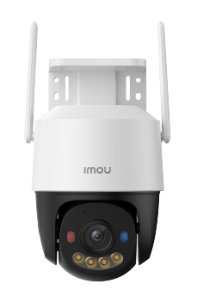 | Camera Wifi PT Full Color ngoài trời 3.0MP • Độ phân giải 3.0 MP, cảm biến CMOS kích thước 1/2.8”, 20fps@3.0M(2304x1296) • Ống kính cố định 3.6mm cho góc nhìn 87°(H) • Hỗ trợ quay quét: ngang 0-355°, dọc 0-90° • Chuẩn nén H.265, Chế độ ngày đêm(ICR), chống ngược sáng HDR • Chế độ ban đêm thông minh với 4 chế độ sáng: Tự động, Full Color, Hồng ngoại và tắt. Tầm xa chiếu sáng 30m. • Cảnh báo chủ động: bật còi hú và đèn chớp xanh đỏ khi phát hiện có đối tượng xâm nhập. • Tích hợp mic và loa, hỗ trợ đàm thoại 2 chiều • Hỗ trợ các tính năng thông minh như phát hiện con người, phát hiện chuyển động, Theo dõi đối tượng Smart Tracking. • Hỗ trợ khe cắm thẻ nhớ Micro SD lên đến 512GB • Hỗ trợ WIFI 6 (2.4GHz) • Hỗ trợ chuẩn ONVIF, Cloud (IMOU PROTECT), LAN, tích hợp 2 ăng-ten giúp bắt sóng tốt hơn. • Nguồn cấp: DC12V0.5A, Công suất <6W. • Chất liệu vỏ nhựa | 1,899,000
HÀNG CÓ SẴN | IPC-K7FP-5H0WE |  | Camera Wifi PT Full Color ngoài trời 5.0MP • Độ phân giải 5.0 MP, cảm biến CMOS kích thước 1/3.06”, 20fps@5.0M(2880x1620) • Ống kính cố định 3.6mm cho góc nhìn 78°(H) • Hỗ trợ quay quét: ngang 0-355°, dọc 0-90° • Chuẩn nén H.265, Chế độ ngày đêm(ICR), chống ngược sáng HDR • Chế độ ban đêm thông minh với 4 chế độ sáng: Tự động, Full Color, Hồng ngoại và tắt. Tầm xa chiếu sáng 30m. • Cảnh báo chủ động: bật còi hú và đèn chớp xanh đỏ khi phát hiện có đối tượng xâm nhập. • Tích hợp mic và loa, hỗ trợ đàm thoại 2 chiều • Hỗ trợ các tính năng thông minh như phát hiện con người, phát hiện chuyển động, Theo dõi đối tượng Smart Tracking. • Hỗ trợ khe cắm thẻ nhớ Micro SD lên đến 512GB • Hỗ trợ WIFI 6 (2.4GHz) • Hỗ trợ chuẩn ONVIF, Cloud (IMOU PROTECT), LAN, tích hợp 2 ăng-ten giúp bắt sóng tốt hơn. • Nguồn cấp: DC12V0.5A, Công suất <6W. • Chất liệu vỏ nhựa | 2,099,000
HÀNG CÓ SẴN | IPC-K7FP-8V0N |  | Camera Wifi PT PoE Full Color ngoài trời 8.0MP • Độ phân giải 8.0 MP, cảm biến CMOS kích thước 1/2.7”, 15fps@8.0M(3840*2160) • Ống kính cố định 3.6mm cho góc nhìn 89°(H) • Hỗ trợ quay quét: ngang 0-355°, dọc 0-90° • Chuẩn nén H.265, Chế độ ngày đêm(ICR), chống ngược sáng HDR • Chế độ ban đêm thông minh với 4 chế độ sáng: Tự động, Full Color, Hồng ngoại và tắt. Tầm xa chiếu sáng 30m. • Cảnh báo chủ động: bật còi hú và đèn chớp xanh đỏ khi phát hiện có đối tượng xâm nhập. • Tích hợp mic và loa, hỗ trợ đàm thoại 2 chiều • Hỗ trợ các tính năng thông minh AI GoPlay: Phát hiện chuyển động, phát hiện con người, phát hiện xe cộ, phát hiện xâm nhập( phân biệt người/ xe), phát hiện vượt rào (phân biệt người/ xe), theo dõi đối tượng Smart Tracking, tự động Tour theo điểm • Hỗ trợ khe cắm thẻ nhớ Micro SD lên đến 512GB • Hỗ trợ WIFI 6 (2.4GHz) • Hỗ trợ chuẩn ONVIF, Cloud (IMOU PROTECT), LAN, tích hợp 2 ăng-ten giúp bắt sóng tốt hơn. • Nguồn cấp: DC12V 1A/ PoE, Công suất < 12W. • Chất liệu vỏ nhựa | 2,459,000
HÀNG CÓ SẴN | IPC-U7LP-6V0NE | 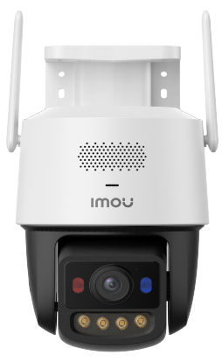 | Camera Wifi Quay quét ngoài trời 6.0MP siêu nhạy sáng • Độ phân giải 6.0 MP, cảm biến Progressive CMOS kích thước 1/1.8”, 20fps@6MP (3200*1800 ) • Ống kính cố định 3.6mm cho góc nhìn 89°(H) • Công nghệ AURORA siêu nhạy sáng, hình ảnh màu sắc trong điều kiện ánh sáng yếu. • Hỗ trợ quay quét: ngang 0-340°, dọc 0-90° • Chuẩn nén H.265, chống ngược sáng HDR • Tích hợp LED ấm thu hình có màu với tầm xa chiếu sáng 30m • Cảnh báo chủ động: bật còi hú và đèn chớp xanh đỏ khi phát hiện có đối tượng xâm nhập. Hỗ trợ tùy chỉnh âm thanh báo động • Hỗ trợ Auto-Cruise thiết lập tuần tra tự động • Tích hợp mic và loa, hỗ trợ đàm thoại 2 chiều • Hỗ trợ các tính năng thông minh AI GoPlay: Phát hiện chuyển động, phát hiện con người, phát hiện xe cộ, phát hiện xâm nhập( phân biệt người/ xe), phát hiện vượt rào (phân biệt người/ xe), theo dõi đối tượng Smart Tracking, tự động Tour theo điểm • Hỗ trợ khe cắm thẻ nhớ Micro SD lên đến 512GB • Hỗ trợ WIFI 6 (2.4GHz / 5GHz) • Hỗ trợ chuẩn ONVIF, Cloud (IMOU PROTECT), LAN, tích hợp 2 ăng-ten giúp bắt sóng tốt hơn. • Nguồn cấp: DC12V 1A/ PoE, Công suất < 12W. • Chất liệu vỏ nhựa | 2,659,000
HÀNG CÓ SẴN | IPC-K7FP-3H0TE |  | Camera 4G PT Full Color ngoài trời 3.0MP • Độ phân giải 3.0 MP, cảm biến CMOS kích thước 1/2.8”, 20fps@3.0M(2304x1296) • Ống kính cố định 3.6mm cho góc nhìn 82°(H) • Hỗ trợ quay quét: ngang 0-355°, dọc 0-90° • Chuẩn nén H.265, Chế độ ngày đêm(ICR), chống ngược sáng HDR • Chế độ ban đêm thông minh với 4 chế độ sáng: Tự động, Full Color, Hồng ngoại và tắt. Tầm xa chiếu sáng 30m. • Cảnh báo chủ động: bật còi hú và đèn chớp xanh đỏ khi phát hiện có đối tượng xâm nhập. • Chế độ riêng tư • Tích hợp mic và loa, hỗ trợ đàm thoại 2 chiều • Hỗ trợ các tính năng thông minh như phát hiện con người, phát hiện chuyển động, Theo dõi đối tượng Smart Tracking. • Hỗ trợ khe cắm thẻ nhớ Micro SD lên đến 512GB • Hỗ trợ 4G các nhà mạng Việt Nam • Hỗ trợ chuẩn ONVIF,cổng LAN, tích hợp 2 ăng-ten 4G giúp bắt sóng tốt hơn. • Nguồn cấp: DC12V1A, Công suất <12W. • Chất liệu vỏ nhựa | 2,259,000
HÀNG CÓ SẴN | IPC-K7FP-5H0TE |  | Camera 4G PT Full Color ngoài trời 5.0MP • Độ phân giải 5.0 MP, cảm biến CMOS kích thước 1/3.06”, 20fps@5.0M(2880x1620) • Ống kính cố định 3.6mm cho góc nhìn 73°(H) • Hỗ trợ quay quét: ngang 0-355°, dọc 0-90° • Chuẩn nén H.265, Chế độ ngày đêm(ICR), chống ngược sáng HDR • Chế độ ban đêm thông minh với 4 chế độ sáng: Tự động, Full Color, Hồng ngoại và tắt. Tầm xa chiếu sáng 30m. • Cảnh báo chủ động: bật còi hú và đèn chớp xanh đỏ khi phát hiện có đối tượng xâm nhập. • Chế độ riêng tư • Tích hợp mic và loa, hỗ trợ đàm thoại 2 chiều • Hỗ trợ các tính năng thông minh như phát hiện con người, phát hiện chuyển động, Theo dõi đối tượng Smart Tracking. • Hỗ trợ khe cắm thẻ nhớ Micro SD lên đến 512GB • Hỗ trợ 4G các nhà mạng Việt Nam • Hỗ trợ chuẩn ONVIF, cổng LAN, tích hợp 2 ăng-ten 4G giúp bắt sóng tốt hơn. • Nguồn cấp: DC12V1A, Công suất <12W. • Chất liệu vỏ nhựa | 2,499,000
HÀNG CÓ SẴN | IPC-S7XCP-6M1TED-EU | 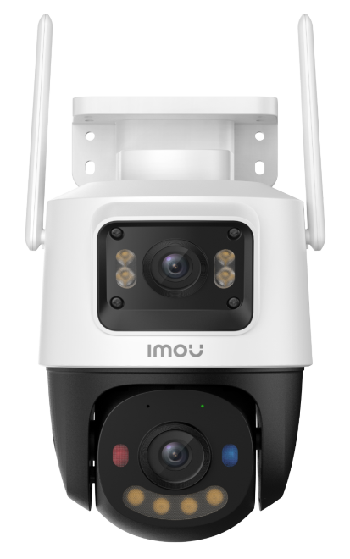 | Camera 4G 2 ống kính quay quét ngoài trời 6MP • 2 Ống kính với độ phân giải 6.0MP (3.0 MP cho ống kính cố định và 3.0 MP cho ống kính quay quét). • Chuẩn nén H.265. Tốc độ khung hình 20fps@3MP(2304x 1296) • Ống kính cố định có thể điều chỉnh được góc 0~260°. Trang bị ống kính cố định 3.6mm (góc nhìn 75°) • Ống kính quay quét có thể điều khiển từ xa, góc quay ngang 0~355°, góc quay dọc 0~90°. Trang bị ống kính cố định 3.6mm (góc nhìn 75°) • Chống ngược sáng HDR • Chế độ ánh sáng kép thông minh 4 chế độ ban đêm, Hồng ngoại và đèn LED trên cả 2 ống kính, tầm xa 30m • Đàm thoại 2 chiều với mic và loa tích hợp sẵn • Hỗ trợ các tính năng thông minh IMOU SENSE: Phát hiện chuyển động, phát hiện con người, phát hiện xe cộ, Smart tracking. Quay quét tự động với Auto Cruise • Báo động chủ động bằng còi 110dB và đèn chớp xanh đỏ • Hỗ trợ kết nối cổng LAN và Sim 4G • Khe cắm thẻ nhớ Micro SD max 512GB. Hỗ trợ ONVIF. • Nguồn: DC 12V-1.5A, điện năng tiêu thụ <17.2W • Chất liệu vỏ plastic. | 3,459,000
HÀNG CÓ SẴN | IPC-S7DP-5M0WEZ | 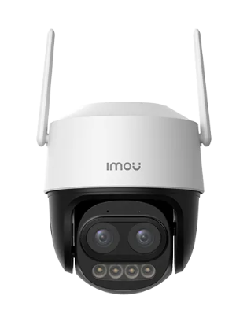 | Camera Wifi quay quét zoom kết hợp 5MP • Độ phân giải 5MP, cảm biến 1/3” CMOS, 15fps@5.0M • Ống kính cố định 2.8 mm @ F1.6 + 12 mm @ F1.6 • Khả năng zoom kết hợp (mixed zoom) 12X, nhìn xa rõ ràng hơn • Góc nhìn 2.8 mm: 95.3°(H) , 12 mm: 24.4°(H) • Hỗ trợ quay quét: ngang 0-355°, dọc 0-90° • Chuẩn nén H.265 • Chống ngược sáng HDR • Chế độ ban đêm thông minh với 4 chế độ sáng: Tự động, Full Color, Hồng ngoại và tắt . Tầm xa chiếu sáng ban đêm lên đến 56m • Cảnh báo chủ động: bật đèn và hú còi (110dB) khi phát hiện có đối tượng xâm nhập, âm thanh tùy chỉnh được. • Tích hợp mic và loa, hỗ trợ đàm thoại 2 chiều to rõ • Hỗ trợ các tính năng thông minh AI (IMOU SENSE): phát hiện con người, phát hiện xe cộ, cho phép tùy chính khu vực báo động • Theo dõi đối tượng Smart Tracking (không zoom theo, chỉ xoay theo) • Hỗ trợ khe cắm thẻ nhớ Micro SD lên đến 512GB • Hỗ trợ chuẩn ONVIF, Cloud, LAN, Kết nối Wi-Fi 6 (2.4GHz) với 2 ăng-ten giúp bắt sóng tốt hơn. • Nguồn cấp: DC12V1A, Công suất <12 W. Chống bụi nước IP66 (ngoài trời) • Chất liệu vỏ nhựa, Nguồn và chân đế đi kèm trong hộp. | 2,859,000
HÀNG CÓ SẴN | IPC-S7XEP-6M0WED |  | Camera wifi 2 ống kính quay quét ngoài trời 6MP • 2 Ống kính với độ phân giải 6.0MP (3.0 MP cho ống kính cố định và 3.0 MP cho ống kính quay quét). • Ống kính cố định có thể điều chỉnh được góc 0~260° và độ nghiên (0~25°). Trang bị ống kính cố định 3.6mm (góc nhìn 80°) • Ống kính quay quét có thể điều khiển từ xa, góc quay ngang 0~355°, góc quay dọc 0~90°. Trang bị ống kính cố định 3.6mm (góc nhìn 80°) • Chuẩn nén H.265. Tốc độ khung hình 15fps. • Chống ngược sáng HDR • Chế độ riêng tư (new) • Chế độ ánh sáng kép thông minh 4 chế độ ban đêm, Hồng ngoại và đèn LED trên cả 2 ống kính, tầm xa 30m • Đàm thoại 2 chiều với mic và loa tích hợp sẵn • Hỗ trợ các tính năng thông minh IMOU SENSE: phát hiện chuyển động, phát hiện con người, phát hiện xe cộ, Smart tracking. • Báo động chủ động bằng còi 110dB và đèn chớp xanh đỏ • Hỗ trợ kết nối Wi-Fi 6 2.4GHz, Cổng LAN • Khe cắm thẻ nhớ Micro SD max 512GB. Hỗ trợ ONVIF. • Nguồn: DC 12V1A, điện năng tiêu thụ <12W • Chất liệu vỏ plastic. | 2,999,000
HÀNG CÓ SẴN | IPC-S7XEP-10M0WED |  | Camera wifi 2 ống kính quay quét ngoài trời 10MP • 2 Ống kính với độ phân giải 10.0MP (5.0 MP cho ống kính cố định và 5.0 MP cho ống kính quay quét). • Ống kính cố định có thể điều chỉnh được góc 0~260° và độ nghiên (0~25°). Trang bị ống kính cố định 3.6mm (góc nhìn 73°) • Ống kính quay quét có thể điều khiển từ xa, góc quay ngang 0~355°, góc quay dọc 0~90°. Trang bị ống kính cố định 3.6mm (góc nhìn 73°) • Chuẩn nén H.265. Tốc độ khung hình 15fps. • Chống ngược sáng HDR • Chế độ riêng tư (new) • Chế độ ánh sáng kép thông minh 4 chế độ ban đêm, Hồng ngoại và đèn LED trên cả 2 ống kính, tầm xa 30m • Đàm thoại 2 chiều với mic và loa tích hợp sẵn • Hỗ trợ Smart tracking. • Hỗ trợ IMOU Algo Play: phát hiện xe, phát hiện người, Xâm nhập, Vạch kẻ, phát hiện vắng mặt. • Báo động chủ động bằng còi 110dB và đèn chớp xanh đỏ • Hỗ trợ kết nối Wi-Fi 6 2.4GHz, Cổng LAN • Khe cắm thẻ nhớ Micro SD max 512GB. Hỗ trợ ONVIF. • Nguồn: DC 12V1A, điện năng tiêu thụ <12W • Chất liệu vỏ plastic. | 3,169,000
HÀNG CÓ SẴN | IPC-S7XFP-8U0WED | 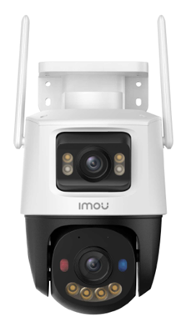 | Camera wifi 2 ống kính quay quét ngoài trời 8MP siêu nhạy sáng • 2 Ống kính với độ phân giải 8.0MP (4.0 MP cho ống kính cố định và 4.0 MP cho ống kính quay quét). • Ống kính cố định có thể điều chỉnh được góc 0~260° và độ nghiên (0~25°). Trang bị ống kính cố định 3.6mm (góc nhìn 85°) • Ống kính quay quét có thể điều khiển từ xa, góc quay ngang 0~355°, góc quay dọc 0~90°. Trang bị ống kính cố định 3.6mm (góc nhìn 85°) • Chuẩn nén H.265. Tốc độ khung hình 20fps. • Công nghệ AURORA siêu nhạy sáng, hình ảnh màu sắc trong điều kiện ánh sáng yếu. • Chống ngược sáng HDR • Chế độ riêng tư (new) • Chế độ ánh sáng kép thông minh 4 chế độ ban đêm, Hồng ngoại và đèn LED trên cả 2 ống kính, tầm xa 30m • Đàm thoại 2 chiều với mic và loa tích hợp sẵn • Hỗ trợ IMOU Algo Play: phát hiện xe, phát hiện người, Xâm nhập, Vạch kẻ, (tiếp tục cập nhật thêm)... • Hỗ trợ các tính năng thông minh IMOU SENSE: phát hiện chuyển động, phát hiện con người, phát hiện xe cộ. • Báo động chủ động bằng còi 110dB và đèn chớp xanh đỏ • Hỗ trợ kết nối Wi-Fi 6 2.4GHz, Cổng LAN • Khe cắm thẻ nhớ Micro SD max 512GB. Hỗ trợ ONVIF. • Nguồn: DC 12V1A, điện năng tiêu thụ <12W • Chất liệu vỏ plastic. | 3,459,000
HÀNG CÓ SẴN | IPC-S7UP-11M0WED | 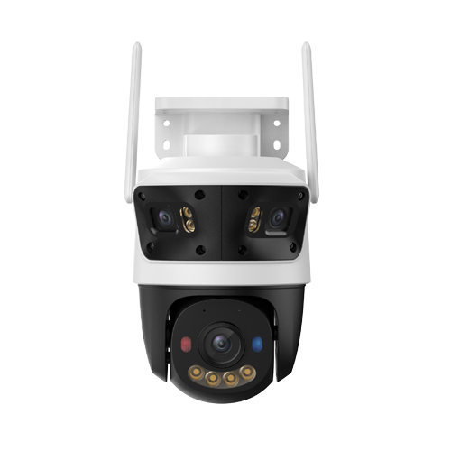 | Camera WiFi 3 ống kính quay quét ngoài trời 11MP • 3 Ống kính với độ phân giải 11.0MP (3.0 MP cho 2 ống kính cố định và 5.0 MP cho ống kính quay quét). • Ống kính cố định 3.6mm (góc nhìn 87°) • Ống kính quay quét 6mm (góc nhìn 51°) có thể điều khiển từ xa, góc quay ngang 0~355°, góc quay dọc 0~90°. • Chuẩn nén H.265. Tốc độ khung hình 15fps. • Chống ngược sáng HDR • Chế độ ánh sáng kép thông minh 4 chế độ ban đêm, Hồng ngoại và đèn LED trên cả 3 ống kính, tầm xa 30m • Đàm thoại 2 chiều với mic và loa tích hợp sẵn • Hỗ trợ các tính năng thông minh AI GoPlay: phát hiện chuyển động, phát hiện con người, phát hiện xe cộ, phát hiện xâm nhập( phân biệt người/ xe), phát hiện vượt rào (phân biệt người/ xe), theo dõi đối tượng Smart Tracking, tự động Tour theo điểm • Báo động chủ động bằng đèn xanh đỏ và còi tại camera, tùy chỉnh âm thanh báo động. • Hỗ trợ kết nối Wi-Fi 6 (băng tần 2.4GHz), Cổng LAN • Hỗ trợ 2 khe cắm thẻ nhớ Micro SD. Tổng dung lượng lên đến 1024GB với chế độ ghi hình AOR tiết kiệm nhiều không gian lưu trữ hơn. • Nguồn: DC 12V1.5A, điện năng tiêu thụ <18W • Chất liệu vỏ plastic. | 3,829,000
BULB CAM SERIES
LIÊN HỆ | IPC-S6DP-5M0WEB | 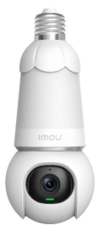 | Camera quay quét bóng đèn IMOU 5MP . Thiết kế đặt biệt hình dáng bóng đèn, sử dụng đuôi vặn (E27) nguồn 220VAC . Độ phân giải 5MP (3K) (2880 x 1620)@15fps . Chuẩn nén H.265 . Ống kính 2.8mm , góc nhìn 89° . Quay quét ngang: 0~340° , dọc 0~90° , hỗ trợ Smart Tracking . Tầm nhìn ban đêm 25m , 5 chế độ điều chỉnh ánh sáng ban đêm . Tích hợp mic và loa , hỗ trợ đàm thoại 2 chiều . Đèn LED có thể bật tắt trên điện thoại, hẹn giờ hoạt động hoặc chế độ thông minh . Báo động chủ động bằng còi hú . Tích hợp IMOU SENSE , phát hiện người và xe với AI, cho khả năng nhận diện chính xác hơn, hạn chế báo động giả. . Hỗ trợ thẻ nhớ 256GB . Kết nối WIFI (2.4GHz), Hỗ trợ ONVIF . Nguồn cấp : AC100-240V , Đuôi đèn E27 . Chất liệu nhựa + kim loại . Sử dụng trong nhà | 1,675,000
ĐẦU GHI HÌNH WIFI
HÀNG CÓ SẴN | NVR-N110W-8A0E | 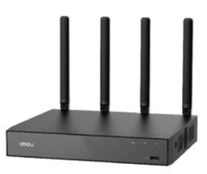 | Đầu ghi hình WiFi 10 kênh • Tự động kết nối với camera IMOU với chức năng Auto Pairing. • Hỗ trợ 4 ăng-ten chuẩn Wifi 6, phát sóng WiFi mạnh mẽ trên cả 2 băng tần 2.4GHz và 5GHz • Băng thông 90Mbps, hỗ trợ camera vớ độ phân giải lên đến 8MP • Khả năng giải mã: 4 kênh 8MP@15fps hoặc 4 kênh 5MP@30fps • Tích hợp Mic và Loa, hỗ trợ đàm thoại 2 chiều • Chuẩn nén hình ảnh: H.265/ H.264. • Xuất hình sắc nét HDMI (4K UHD), VGA • Chế độ chia hình trực tiếp: 1, 4, 8, 9, 10 • Khả năng xem lại lên đến 4 kênh đồng thời cùng lúc cùng chế độ tua nhanh 2/4/8/16x • Hỗ trợ ổ cứng: 1 SATA x 16TB, 2 cổng USB • Phần mềm sử dụng trên điện thoại: Imou Life • Nguồn cấp: DC 12V 2A, Công suất tiêu thụ trung bình <9W. • Kích thước sản phẩm: 241.5mm×260mm×60.2mm. Nhiệt độ hoạt động: -10℃~+45℃ | 1,959,000
HÀNG CÓ SẴN | NVR-N118W-8A0E |  | Đầu ghi hình WiFi 18 kênh • Tự động kết nối với camera IMOU với chức năng Auto Pairing. • Hỗ trợ 4 ăng-ten chuẩn Wifi 6, phát sóng WiFi mạnh mẽ trên cả 2 băng tần 2.4GHz và 5GHz • Băng thông 90Mbps, hỗ trợ camera vớ độ phân giải lên đến 8MP • Khả năng giải mã: 4 kênh 8MP@15fps hoặc 4 kênh 5MP@30fps • Tích hợp Mic và Loa, hỗ trợ đàm thoại 2 chiều • Chuẩn nén hình ảnh: H.265/ H.264. • Xuất hình sắc nét HDMI (4K UHD), VGA • Chế độ chia hình trực tiếp: 1, 4, 8, 9, 10 • Khả năng xem lại lên đến 4 kênh đồng thời cùng lúc cùng chế độ tua nhanh 2/4/8/16x • Hỗ trợ ổ cứng: 1 SATA x 16TB, 2 cổng USB • Phần mềm sử dụng trên điện thoại: Imou Life • Nguồn cấp: DC 12V 2A, Công suất tiêu thụ trung bình <9W. • Kích thước sản phẩm: 241.5mm×260mm×60.2mm. Nhiệt độ hoạt động: -10℃~+45℃ | 2,599,000
THẺ NHỚ IMOU - BẢO HÀNH 6 NĂM
HÀNG CÓ SẴN | ST2-64-S1 | 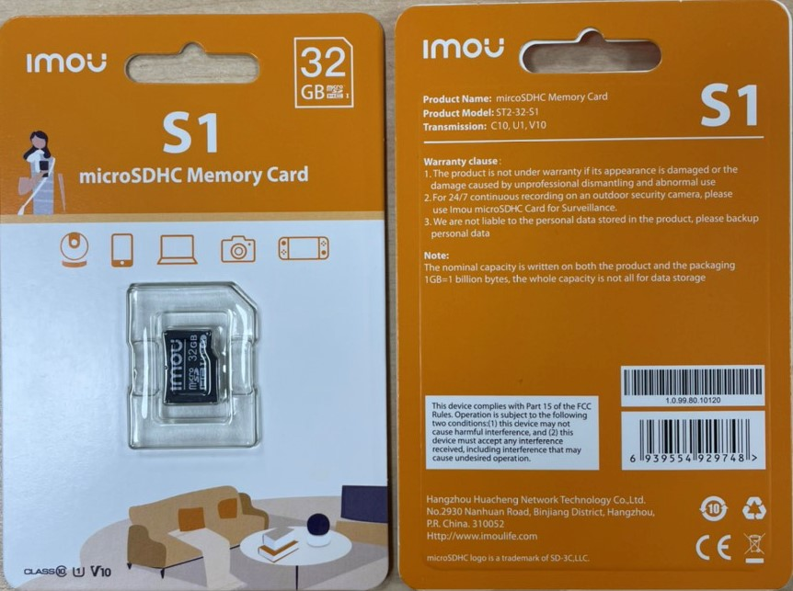 |  | LIÊN HỆ
HÀNG CÓ SẴN | ST2-128-S1 |  |  | LIÊN HỆ
Để cập nhật được báo giá và các chương trình thường xuyên. Quý khách xin vui lòng để lại địa chỉ email hoặc gọi điện thoại thường xuyên cho kinh doanh để cập nhật chương trình và bảng giá mới nhất.
Đối với những đơn hàng đặt, hàng dự án: Tuỳ theo dự án, Quý khách sẽ đàm phán công nợ, tiền mặt, thời gian đặt hàng.
RẤT MONG ĐƯỢC PHỤC VỤ QUÝ KHÁCH HÀNG !!!

IMOU POE
BẢNG BÁO GIÁ CAMERA IMOU THÁNG 03/2026
TÌNH TRẠNG | MODEL IMOU | HÌNH ẢNH | THÔNG SỐ KỸ THUẬT | GIÁ LẺ (VNĐ)
CAMERA POE
HÀNG CÓ SẴN | IPC-PS3EP-3M0 | 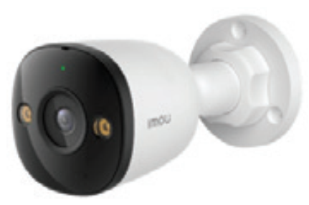 | Camera PoE Thân cố định ngoài trời Full color 3.0MP • Độ phân giải 3MP 2K, cảm biến Progressive CMOS kích thước 1/3”, 20fps@3.0MP(2304x1296) • Ống kính cố định 2.8mm cho góc nhìn 98° • Chuẩn nén H.265 • Tầm nhìn ban đêm 30m với đèn hồng ngoại và đèn Led, hỗ trợ 4 chế độ ánh sáng ban đêm (hồng ngoại, Full Color, Thông minh, Tắt) • Tích hợp mic và loa, hỗ trợ đàm thoại 2 chiều • Chức năng thông minh: Phát hiện con người, phát hiện phương tiện • Cảnh báo chủ động bằng còi hú và đèn chớp. Hỗ trợ chế độ riêng tư • Hỗ trợ khe cắm thẻ nhớ MicroSD lên đến 512GB cùng công nghệ lưu trữ siêu tiết kiệm AOR • Hỗ trợ chuẩn ONVIF. Kết nối mạng LAN (PoE) • Nguồn cấp: DC12V 1A/ PoE. Công suất <6W • Chất liệu vỏ nhựa, IP67 • Kích thước sản phẩm: 147.7 × 74.2 × 74.2mm, nhiệt độ hoạt động: -30℃~+50℃ | 899,000
HÀNG CÓ SẴN | IPC-PS3EP-5M0 |  | Camera PoE Thân cố định ngoài trời Full color 5.0MP • Độ phân giải 5MP 3K, cảm biến Progressive CMOS kích thước 1/3”, 20fps@5.0MP(2880×1620) • Ống kính cố định 2.8mm cho góc nhìn 96° • Chuẩn nén H.265 • Tầm nhìn ban đêm 30m với đèn hồng ngoại và đèn Led, hỗ trợ 4 chế độ ánh sáng ban đêm (hồng ngoại, Full Color, Thông minh, Tắt) • Tích hợp mic và loa, hỗ trợ đàm thoại 2 chiều • Chức năng thông minh: Phát hiện con người, phát hiện phương tiện • Cảnh báo chủ động bằng còi hú và đèn chớp. Hỗ trợ chế độ riêng tư • Hỗ trợ khe cắm thẻ nhớ MicroSD lên đến 512GB cùng công nghệ lưu trữ siêu tiết kiệm AOR • Hỗ trợ chuẩn ONVIF. Kết nối mạng LAN (PoE) • Nguồn cấp: DC12V 1A/ PoE. Công suất <6W • Chất liệu vỏ nhựa, IP67 • Kích thước sản phẩm: 147.7 × 74.2 × 74.2mm, nhiệt độ hoạt động: -30℃~+50℃ | 1,059,000
HÀNG CÓ SẴN | IPC-PS8DP-3V0 | 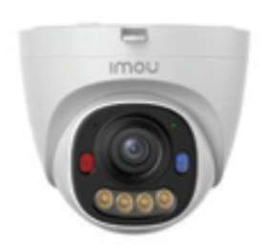 | Camera PoE Dome cố định Full color 3.0MP • Độ phân giải 3MP 2K, cảm biến Progressive CMOS kích thước 1/3”, 25/30fps@3.0MP(2304×1296) • Ống kính cố định 2.8mm cho góc nhìn 96° • Chuẩn nén H.265 • Tầm nhìn ban đêm 30m với đèn hồng ngoại và đèn Led, hỗ trợ 4 chế độ ánh sáng ban đêm (hồng ngoại, Full Color, Thông minh, Tắt) • Tích hợp mic thu âm • Chức năng thông minh: Phát hiện con người, phát hiện phương tiện • Cảnh báo chủ động bằng đèn chớp xanh đỏ. Hỗ trợ chế độ riêng tư • Hỗ trợ khe cắm thẻ nhớ MicroSD lên đến 512GB cùng công nghệ lưu trữ siêu tiết kiệm AOR • Kết nối mạng LAN (PoE) • Nguồn cấp: DC12V 1A/ PoE. Công suất <6W • Chất liệu vỏ kim loại + nhựa, IP67 • Kích thước sản phẩm: 109.9 × 109.9 × 95.7mm, nhiệt độ hoạt động: -30℃~+60℃ | 859,000
HÀNG CÓ SẴN | IPC-PS8D-5V0 |  | Camera PoE Dome cố định Full color 5.0MP • Độ phân giải 5MP 3K, cảm biến Progressive CMOS kích thước 1/3”, 25/30fps@5.0MP(2880×1620) • Ống kính cố định 2.8mm cho góc nhìn 94° • Chuẩn nén H.265 • Tầm nhìn ban đêm 30m với đèn hồng ngoại và đèn Led, hỗ trợ 4 chế độ ánh sáng ban đêm (hồng ngoại, Full Color, Thông minh, Tắt) • Tích hợp mic thu âm • Chức năng thông minh: Phát hiện con người, phát hiện phương tiện • Cảnh báo chủ động bằng đèn chớp xanh đỏ. Hỗ trợ chế độ riêng tư • Hỗ trợ khe cắm thẻ nhớ MicroSD lên đến 512GB cùng công nghệ lưu trữ siêu tiết kiệm AOR • Kết nối mạng LAN (PoE) • Nguồn cấp: DC12V 1A/ PoE. Công suất <6W • Chất liệu vỏ kim loại + nhựa, IP67 • Kích thước sản phẩm: 109.9 × 109.9 × 95.7mm, nhiệt độ hoạt động: -30℃~+60℃ | 999,000
HÀNG CÓ SẴN | IPC-PS7FP-3M0 | 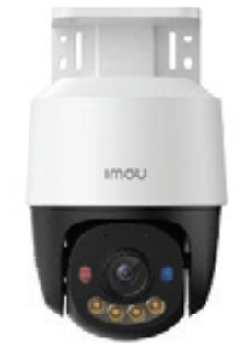 | Camera PoE PT Full Color ngoài trời 3.0MP • Độ phân giải 3MP 2K, cảm biến Progressive CMOS kích thước 1/3”, 20fps@3.0M(2304x1296) • Ống kính cố định 3.6mm cho góc nhìn 78° • Hỗ trợ quay quét: ngang 0-355°, dọc 0-90° • Chuẩn nén H.265, Chế độ ngày đêm(ICR) • Chế độ ban đêm thông minh với 4 chế độ sáng: Tự động, Full Color, Hồng ngoại và tắt. Tầm xa chiếu sáng 30m. • Cảnh báo chủ động bằng còi hú và đèn chớp xanh đỏ. Hỗ trợ chế độ riêng tư • Tích hợp mic và loa, hỗ trợ đàm thoại 2 chiều • Hỗ trợ các tính năng thông minh như: Phát hiện con người, phát hiện phương tiện. Theo dõi đối tượng Smart Tracking. • Hỗ trợ khe cắm thẻ nhớ MicroSD lên đến 512GB cùng công nghệ lưu trữ siêu tiết kiệm AOR • Kết nối mạng LAN (PoE) • Nguồn cấp: DC12V 0.5A/ PoE, Công suất <6W. • Chất liệu vỏ nhựa • Kích thước sản phẩm: 196 × 115× 159 mm, nhiệt độ hoạt động: -30℃~+50℃ | 1,195,000
HÀNG CÓ SẴN | IPC-PS7FP-5M0 |  | Camera PoE PT Full Color ngoài trời 5.0MP • Độ phân giải 5MP 3K, cảm biến Progressive CMOS kích thước 1/3”, 20fps@5.0M(2880*1620) • Ống kính cố định 3.6mm cho góc nhìn 76° • Hỗ trợ quay quét: ngang 0-355°, dọc 0-90° • Chuẩn nén H.265, Chế độ ngày đêm(ICR) • Chế độ ban đêm thông minh với 4 chế độ sáng: Tự động, Full Color, Hồng ngoại và tắt. Tầm xa chiếu sáng 30m. • Cảnh báo chủ động bằng còi hú và đèn chớp xanh đỏ. Hỗ trợ chế độ riêng tư • Tích hợp mic và loa, hỗ trợ đàm thoại 2 chiều • Hỗ trợ các tính năng thông minh như: Phát hiện con người, phát hiện phương tiện. Theo dõi đối tượng Smart Tracking. • Hỗ trợ khe cắm thẻ nhớ MicroSD lên đến 512GB cùng công nghệ lưu trữ siêu tiết kiệm AOR • Kết nối mạng LAN (PoE) • Nguồn cấp: DC12V 0.5A/ PoE, Công suất <6W. • Chất liệu vỏ nhựa • Kích thước sản phẩm: 196 × 115× 159 mm, nhiệt độ hoạt động: -30℃~+50℃ | 1,355,000
HÀNG CÓ SẴN | IPC-PS70FP-6M0 | 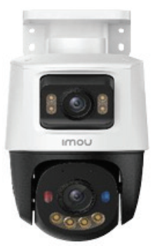 | Camera PoE PT 2 ống kính quay quét ngoài trời 6MP siêu nhạy sáng • 2 Ống kính với độ phân giải 6.0MP (3.0 MP cho ống kính cố định và 3.0 MP cho ống kính quay quét). • Ống kính cố định có thể điều chỉnh được góc 0~260° và độ nghiên (0~25°). Trang bị ống kính cố định 3.6mm góc nhìn 78° • Ống kính quay quét có thể điều khiển từ xa, góc quay ngang 0~355°, góc quay dọc 0~90°. Trang bị ống kính cố định 3.6mm góc nhìn 78° • Chuẩn nén H.265. Tốc độ khung hình 15fps. • Chế độ ánh sáng kép thông minh 4 chế độ ban đêm, Hồng ngoại và đèn LED trên cả 2 ống kính, tầm xa 30m • Tích hợp mic và loa, hỗ trợ đàm thoại 2 chiều • Hỗ trợ các tính năng thông minh như: Phát hiện con người, phát hiện phương tiện. Theo dõi đối tượng Smart Tracking. • Báo động chủ động bằng còi hú và đèn chớp xanh đỏ. Hỗ trợ chế độ riêng tư • Kết nối mạng LAN (PoE) • Hỗ trợ khe cắm thẻ nhớ MicroSD lên đến 512GB cùng công nghệ lưu trữ siêu tiết kiệm AOR • Nguồn: DC 12V 1A/ PoE, công suất <12W • Chất liệu vỏ nhựa • Kích thước sản phẩm: 202 × 115× 159mm, nhiệt độ hoạt động: -30℃~+50℃ | 1,679,000
HÀNG CÓ SẴN | IPC-PS70FP-10M0 |  | Camera PoE PT 2 ống kính quay quét ngoài trời 10MP siêu nhạy sáng • 2 Ống kính với độ phân giải 10.0MP (5.0 MP cho ống kính cố định và 5.0 MP cho ống kính quay quét). • Ống kính cố định có thể điều chỉnh được góc 0~260° và độ nghiên (0~25°). Trang bị ống kính cố định 3.6mm góc nhìn 76° • Ống kính quay quét có thể điều khiển từ xa, góc quay ngang 0~355°, góc quay dọc 0~90°. Trang bị ống kính cố định 3.6mm góc nhìn 76° • Chuẩn nén H.265. Tốc độ khung hình 15fps. • Chế độ ánh sáng kép thông minh 4 chế độ ban đêm, Hồng ngoại và đèn LED trên cả 2 ống kính, tầm xa 30m • Tích hợp mic và loa, hỗ trợ đàm thoại 2 chiều • Hỗ trợ các tính năng thông minh AIgo Play: Phát hiện con người, phát hiện phương tiện, phát hiện xâm nhập, phát hiện vượt rào. Theo dõi đối tượng Smart Tracking. • Báo động chủ động bằng còi hú và đèn chớp xanh đỏ. Hỗ trợ chế độ riêng tư • Kết nối mạng LAN (PoE) • Hỗ trợ khe cắm thẻ nhớ MicroSD lên đến 512GB cùng công nghệ lưu trữ siêu tiết kiệm AOR • Nguồn: DC 12V 1A/ PoE, công suất <12W • Chất liệu vỏ nhựa • Kích thước sản phẩm: 202 × 115× 159mm, nhiệt độ hoạt động: -30℃~+50℃ | 1,969,000
ĐẦU GHI HÌNH NVR
HÀNG CÓ SẴN | NVR-N110-8A0E |  | Đầu ghi hình NVR 10 kênh • Tự động tìm kiếm và kết nối với camera IMOU trong mạng LAN với chức năng Auto Pairing. • Băng thông 90Mbps, hỗ trợ camera vớ độ phân giải lên đến 8MP • Khả năng giải mã: 4 kênh 8MP@15fps hoặc 4 kênh 5MP@30fps • Tích hợp Mic và Loa, hỗ trợ đàm thoại 2 chiều • Chuẩn nén hình ảnh: H.265/ H.264. • Xuất hình sắc nét HDMI (4K UHD), VGA • Chế độ chia hình trực tiếp: 1, 4, 8, 9, 10 • Khả năng xem lại lên đến 4 kênh đồng thời cùng lúc cùng chế độ tua nhanh 2/4/8/16x • Hỗ trợ ổ cứng: 1 SATA x 16TB, 2 cổng USB • Phần mềm sử dụng trên điện thoại: Imou Life • Nguồn cấp: DC 12V 2A, Công suất tiêu thụ trung bình <9W. • Kích thước sản phẩm: 227.5mm×260mm×45.0mm. Nhiệt độ hoạt động: -10℃~+45℃ | 1,279,000
HÀNG CÓ SẴN | NVR-N118-8A0E |  | Đầu ghi hình NVR 18 kênh • Tự động tìm kiếm và kết nối với camera IMOU trong mạng LAN với chức năng Auto Pairing. • Băng thông 90Mbps, hỗ trợ camera vớ độ phân giải lên đến 8MP • Khả năng giải mã: 4 kênh 8MP@15fps hoặc 4 kênh 5MP@30fps • Tích hợp Mic và Loa, hỗ trợ đàm thoại 2 chiều • Chuẩn nén hình ảnh: H.265/ H.264. • Xuất hình sắc nét HDMI (4K UHD), VGA • Chế độ chia hình trực tiếp: 1, 4, 8, 9, 10 • Khả năng xem lại lên đến 4 kênh đồng thời cùng lúc cùng chế độ tua nhanh 2/4/8/16x • Hỗ trợ ổ cứng: 1 SATA x 16TB, 2 cổng USB • Phần mềm sử dụng trên điện thoại: Imou Life • Nguồn cấp: DC 12V 2A, Công suất tiêu thụ trung bình <9W. • Kích thước sản phẩm: 227.5mm×260mm×45.0mm. Nhiệt độ hoạt động: -10℃~+45℃ | 1,619,000
SWITCH
HÀNG CÓ SẴN | SF106P |  | Switch PoE 4 port (Hỗ trợ 2 cổng mạng uplink) . Thiết bị chuyển mạch 4 cổng có cấp nguồn PoE cho camera . 4 x 10/100Mbps PoE Port + 2 x 100Mbps Uplink port . Chế độ mở rộng đường truyền lên đế 250m . Công suất PoE cổng 1-4 lên đến 30W. Tổng công suất cho 4 cổng POE là 45W . Công suất chuyển mạch: 1.2 Gbps . Tốc độ chuyển tiếp gói tin: 0.89Mbps . Hỗ trợ chuẩn PoE Standard 802.3af/at . Chất liệu: Kim loại . Nguồn: AC100~240V . Kích thước sản phẩm: 200× 118× 44mm | 669,000
HÀNG CÓ SẴN | SF110P |  | Switch PoE 8 port (Hỗ trợ 2 cổng mạng uplink) . Thiết bị chuyển mạch 8 cổng có cấp nguồn PoE cho camera . 8 x 10/100Mbps PoE Port + 2 x 100Mbps Uplink port . Chế độ mở rộng đường truyền lên đế 250m . Công suất PoE cổng 1-8 lên đến 30W. Tổng công suất cho 8 cổng POE là 65W . Công suất chuyển mạch: 1.6Gbps . Tốc độ chuyển tiếp gói tin: 1.488Mbps . Hỗ trợ chuẩn PoE Standard 802.3af/at . Chất liệu: Kim loại . Nguồn: AC100~240V . Kích thước sản phẩm: 220× 162× 43.2mm | 849,000
Để cập nhật được báo giá và các chương trình thường xuyên. Quý khách xin vui lòng để lại địa chỉ email hoặc gọi điện thoại thường xuyên cho kinh doanh để cập nhật chương trình và bảng giá mới nhất.
Đối với những đơn hàng đặt, hàng dự án: Tuỳ theo dự án, Quý khách sẽ đàm phán công nợ, tiền mặt, thời gian đặt hàng.
RẤT MONG ĐƯỢC PHỤC VỤ QUÝ KHÁCH HÀNG !!!

THẺ NHỚ+NGUỒN+CHÂN ĐẾ
THẺ NHỚ
THƯƠNG HIỆU SANDISK
HÌNH ẢNH | MODEL | DIỄN GIẢI | GIÁ LẺ | GIÁ SỐ LƯỢNG | TÌNH TRẠNG | BẢO HÀNH
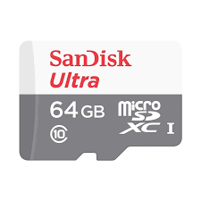 | SANDISK-64GB | Thẻ nhớ SanDisk Ultra microSDXC, C10, UHS-1, 100MB/s R, 3x5, Dimesion: 14.99 x 10.92 x 1.02mm | LIÊN HỆ | LIÊN HỆ | SẴN HÀNG | 84 THÁNG
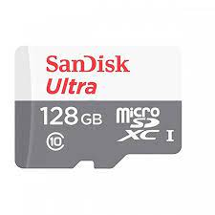 | SANDISK-128GB | Thẻ nhớ SanDisk Ultra microSDXC, C10, UHS-1, 100MB/s R, 3x5, Dimesion: 14.99 x 10.92 x 1.02mm | LIÊN HỆ | LIÊN HỆ | SẴN HÀNG | 84 THÁNG
 | SANDISK-256GB | Thẻ nhớ SanDisk Ultra microSDXC, SQUA4, C10, A1, UHS-I, 150MB/s R | LIÊN HỆ | LIÊN HỆ | SẴN HÀNG | 120 THÁNG

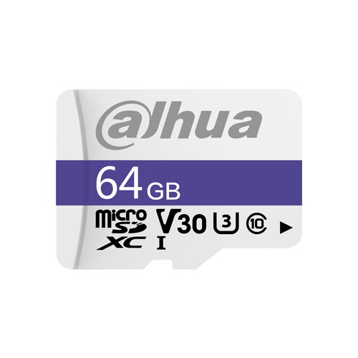
THƯƠNG HIỆU DAHUA
HÌNH ẢNH |  | MODEL | GIÁ LẺ | GIÁ SỐ LƯỢNG | TÌNH TRẠNG | BẢO HÀNH
 |  | DHI-TF-C100/64GB | LIÊN HỆ | LIÊN HỆ | SẴN HÀNG | 7 NĂM
 |  | DHI-TF-C100/128GB | LIÊN HỆ | LIÊN HỆ | SẴN HÀNG | 7 NĂM

THƯƠNG HIỆU KABEVISION
HÌNH ẢNH |  | MODEL | GIÁ LẺ | GIÁ SỐ LƯỢNG | TÌNH TRẠNG | BẢO HÀNH
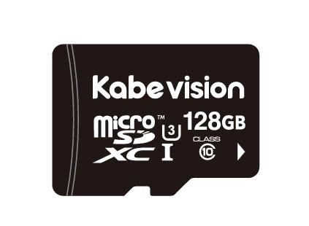 |  | KABEVISION-64GB | LIÊN HỆ | LIÊN HỆ | SẴN HÀNG | 7 NĂM
 |  | KABEVISION-128GB | LIÊN HỆ | LIÊN HỆ | LIÊN HỆ | 7 NĂM

THƯƠNG HIỆU IMOU
HÌNH ẢNH |  | MODEL | GIÁ LẺ | GIÁ SỐ LƯỢNG | TÌNH TRẠNG | BẢO HÀNH
 |  | ST2-64-S1 | LIÊN HỆ | LIÊN HỆ | LIÊN HỆ | 6 NĂM
 |  | ST2-128-S1 | LIÊN HỆ | LIÊN HỆ | LIÊN HỆ | 6 NĂM

NGUỒN DAHUA
HÌNH ẢNH |  | MODEL | THÔNG SỐ KỸ THUẬT |  |  | GIÁ LẺ
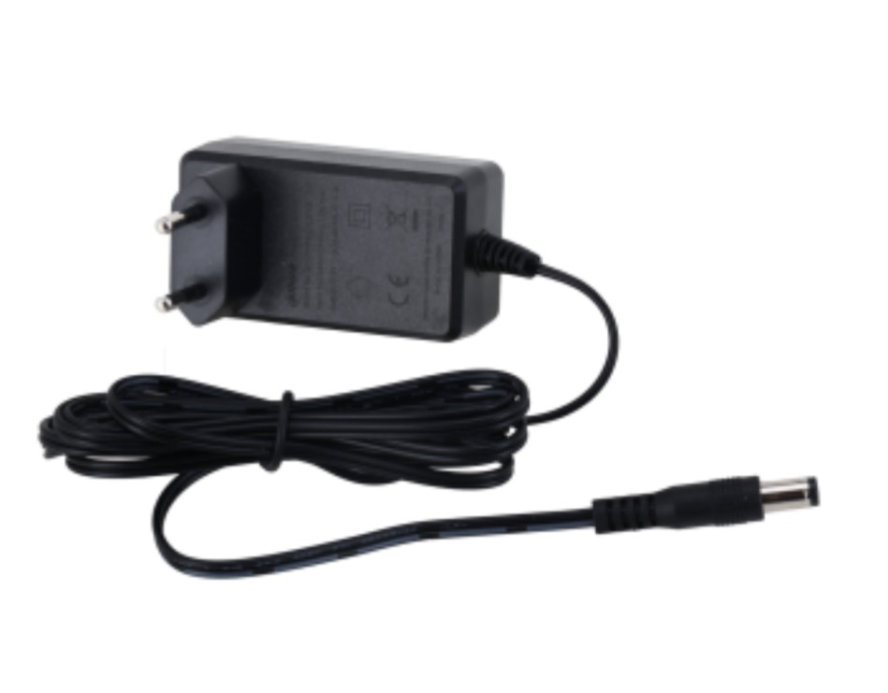 |  | DH-PFM320-020EN | Đầu vào : AC100-240V ~ 50/60Hz, 1A Đầu ra: DC12V 2A Bảo vệ chống quá áp Bảo vệ chống quá dòng Bảo vệ chống đoản mạch Chất lượng tốt - ổn định cao Nhỏ gọn (vừa hộp kỹ thuật 11x11) |  |  | 120,000
CHÂN ĐẾ
HÌNH ẢNH |  | MODEL | THÔNG SỐ KỸ THUẬT |  |  | GIÁ LẺ
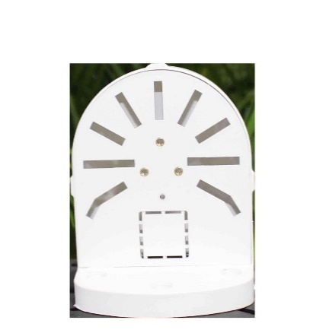 |  | CHANDEL | Chân đế nhựa chữ L - Khe giấu dây gọn gàng, thẩm mỹ. - Tương thích nhiều dòng camera phổ biến. |  |  | 12,000
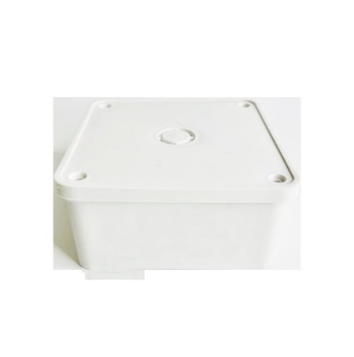 |  | HOPBOX | Chân đế nhựa dạng hộp vuông - Kích thước 11cm x 11cm x 5cm - Phù hợp cho mọi loại camera thân và dome |  |  | 12,000

TÊN GỌI
TÊN GỌI SẢN PHẨM IMOU
SERIES | MODEL | TÊN GỌI | HÌNH ẢNH
RANGER SERIES | IPC-A32EP-L | Ranger 2
 | IPC-A52P
 | IPC-A32P-PRO | Ranger 2 PRO
 | IPC-A52P-PRO
 | IPC-S2XP-6M0WED | Ranger Dual Pro
 | IPC-S2XP-10M0WED
 | IPC-S2XEP-6M0S | Ranger Dual
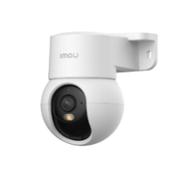
 | PC-S2XEP-10M0S
 | IPC-K2MP-3H1WE | Ranger Mini
 | IPC-K2MP-5H1WE

CUE SERIES | IPC-C32SP | Cue 2E 3MP

REX SERIES | IPC-GK2DP-3C0W | Rex 2D
 | IPC-GK2DP-5C0W

BULLET SERIES | IPC-F26FP | Bullet 2S
 | IPC-F26FEP | Bullet 2 Pro
 | IPC-F32P | Bullet 2C
 | IPC-F32FP | Bullet 2E
 | IPC-F42P | Bullet 2C
 | IPC-F52P | Bullet 2C
 | IPC-F52FP | Bullet 2E
 | IPC-S3DP-3M0WJ | Bullet 3C
 | IPC-S3DP-5M0WJ
 | IPC-S3EP-3M0WE | Bullet 3
 | IPC-S3EP-5M0WE

CRUISER SERIES | IPC-U7LN-6V0NE | Titan Pro
 | IPC-S31FEP | Cruiser SE+
 | IPC-S51FEP
 | IPC-GS7EP-3M0WE | Cruiser 2
 | IPC-GS7EP-5M0WE
 | IPC-K7FP-3H0WE | Cruiser SC
 | IPC-K7FP-5H0WE
 | IPC-K7FP-8V0N
 | IPC-K7FP-3H0TE | Cruiser SC 4G
 | IPC-K7FP-5H0TE
 | IPC-S7DP-5M0WEZ | Cruiser Z
 | IPC-S7XEP-6M0WED | Cruiser Dual 2 6M
 | IPC-S7XEP-10M0WED | Cruiser Dual 2 10M
 | IPC-S7XFP-8U0WED | Cruiser Dual 2 pro
 | IPC-S7UP-11M0WED | Cruiser Triple
 | IPC-S7XCP-6M1TED-EU | Cruiser 2C dual 4G 5MP

 | IPC-B46LP-White | Cell 2
 | IPC-K9DCP-3T0WE | Cell 3C

 | IPC-B7ED-5M0TEA-EU/FSP14 | AOV PT 4G

BULB CAM | IPC-S6DP-3M0WEB | Bulb Cam
 | IPC-S6DP-5M0WEB
LIGHT BULB | CL1B-5-E27 | B5
LOCK | K2C

